DADOS E METODOLOGIA
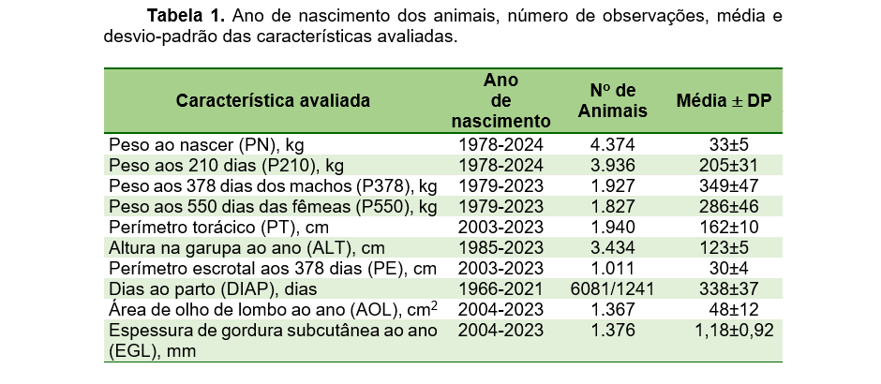

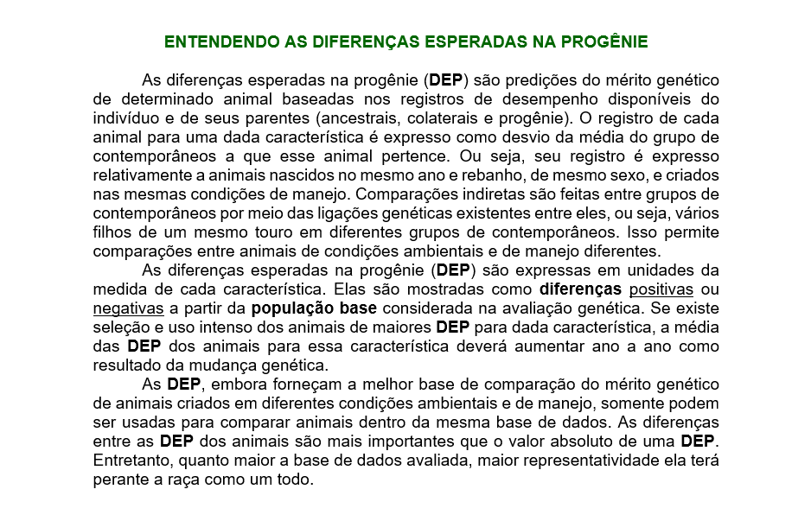

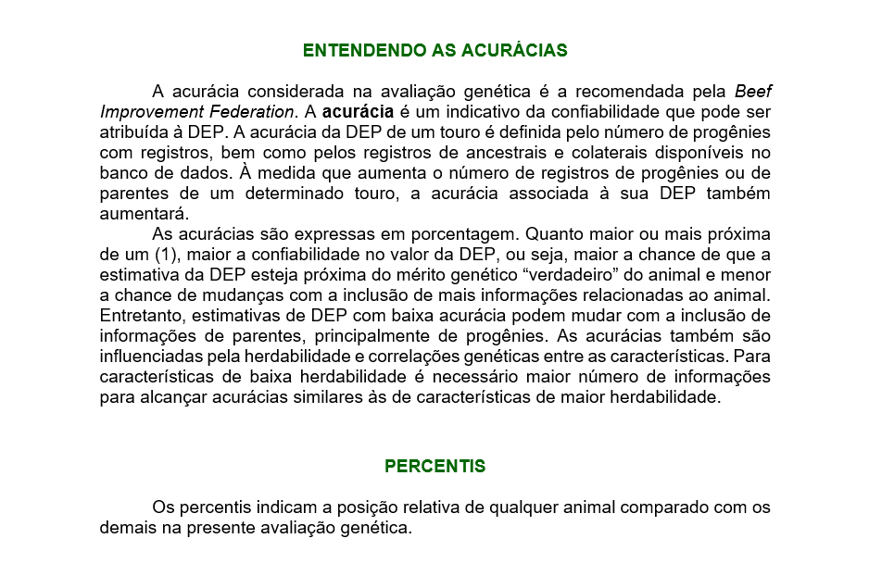

HERDABILIDADE
Figura 1. Herdabilidades das características incluídas no Sumário de Touros Caracu 2025.
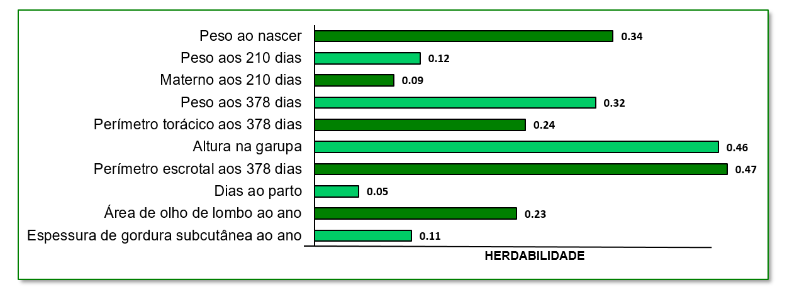

TENDÊNCIAS GENÉTICAS
Figura 2. Tendências genéticas para as características avaliadas no Sumário de Touros Caracu 2025, expressas em valores genéticos médios por ano de nascimento.

PN (kg)
1977 | -1.213535205
1978 | -1.3592011512
1979 | -1.1768842735
1980 | -0.90062017917
1981 | -0.793341772
1982 | -0.85821553578
1983 | -0.56342776914
1984 | -0.93016804308
1985 | -0.32109529667
1986 | -1.4383469255
1987 | -0.0987377016
1988 | -0.16725655215
1989 | -0.27568206477
1990 | 0.33187290031
1991 | -0.029406285096
1992 | -0.17799789805
1993 | 0.34619538082
1994 | 0.14462590278
1995 | 0.50588679682
1996 | 0.46365485612
1997 | 0.5902240671
1998 | 0.76141326245
1999 | 0.64741605932
2000 | 1.4121466344
2001 | 1.3943098756
2002 | 0.80379669017
2003 | 1.0456129566
2004 | 1.7731355354
2005 | 0.81363243615
2006 | 1.8344959364
2007 | 2.0001170604
2008 | 1.5951867735
2009 | 1.2586530161
2010 | 1.4584240054
2011 | 1.1991485445
2012 | 2.077272991
2013 | 1.3331275316
2014 | 1.356105271
2015 | 1.4630243171
2016 | 2.2488890342
2017 | 0.82075090412
2018 | 1.3355205054
2019 | 2.0565719473
2020 | 1.5506768875
2021 | 0.82205383865
2022 | 1.8847996554
2023 | 2.0345518002
2024 | 1.5108505341
P210 (kg)
1977 | -4.69646343
1978 | -4.8280489656
1979 | -3.8426506683
1980 | -2.6538459242
1981 | -2.1128389602
1982 | -2.8527397775
1983 | -1.8577911376
1984 | -3.1069024649
1985 | -0.5617640275
1986 | -4.4243503062
1987 | -2.1956931035
1988 | -0.49273504544
1989 | -0.10153810323
1990 | -0.016667667245
1991 | 1.2756379326
1992 | 2.2044108327
1993 | 3.7537856266
1994 | 3.1810871229
1995 | 4.4060766695
1996 | 3.8638963097
1997 | 3.8622249989
1998 | 4.9550771984
1999 | 5.4279755661
2000 | 6.5082314035
2001 | 5.8606324379
2002 | 4.2785668634
2003 | 5.8632481078
2004 | 6.1247573937
2005 | 6.1451893078
2006 | 7.8890842449
2007 | 5.721854789
2008 | 7.5844654485
2009 | 9.0052371513
2010 | 6.8263191345
2011 | 6.0970896014
2012 | 6.3692378072
2013 | 7.1830406578
2014 | 5.987465259
2015 | 6.7300238906
2016 | 7.7665469107
2017 | 8.7336479676
2018 | 6.7804068126
2019 | 6.3379150666
2020 | 6.3952973446
2021 | 6.7947564996
2022 | 7.6680244718
2023 | 5.8853585843
2024 | 7.3360809541
P210m (kg)
1977 | -0.233920995
1978 | -1.6856787606
1979 | 0.378093635
1980 | 0.99219953139
1981 | -0.3169451666
1982 | 0.76784653797
1983 | 0.42568267929
1984 | 0.62107080821
1985 | 1.4761095606
1986 | 0.79760573268
1987 | 0.98456843653
1988 | 2.0027934351
1989 | 3.1497149754
1990 | 2.5213915533
1991 | 3.0655954923
1992 | 3.6417298208
1993 | 4.5148252934
1994 | 5.0745520409
1995 | 5.4152023836
1996 | 4.1211696198
1997 | 3.875501985
1998 | 5.1733921604
1999 | 5.136272003
2000 | 4.6565998625
2001 | 5.3522397777
2002 | 5.0794801484
2003 | 6.0876660895
2004 | 5.7921100353
2005 | 4.4654402595
2006 | 5.8766948467
2007 | 4.8332943769
2008 | 4.8359554027
2009 | 6.1903328344
2010 | 5.9742580757
2011 | 4.5858810199
2012 | 4.4783973973
2013 | 7.1858088081
2014 | 5.8107230753
2015 | 5.1002939516
2016 | 6.7941878028
2017 | 6.645264144
2018 | 4.6852897649
2019 | 4.9172141237
2020 | 4.8752912391
2021 | 3.8877520457
2022 | 4.5998804222
2023 | 4.294409938
2024 | 4.7234781319
P378 (kg)
1977 | -16.807198185
1978 | -21.031605391
1979 | -9.2062583371
1980 | -6.612172075
1981 | -7.3747704982
1982 | -6.3787454777
1983 | -6.5005129569
1984 | -7.8480678523
1985 | -3.1289661679
1986 | -6.7573389504
1987 | -5.5758811688
1988 | -1.1843516518
1989 | 0.27065581754
1990 | -0.7476635248
1991 | 1.7115409563
1992 | 5.0856843592
1993 | 8.000816267
1994 | 8.4435369728
1995 | 11.681382307
1996 | 11.955900837
1997 | 11.22366247
1998 | 11.974924519
1999 | 15.04132621
2000 | 17.908388911
2001 | 16.417167399
2002 | 15.637996694
2003 | 19.227566642
2004 | 22.269687516
2005 | 16.91948482
2006 | 22.443148773
2007 | 22.805643879
2008 | 25.414320788
2009 | 25.734798204
2010 | 25.287312232
2011 | 26.904041006
2012 | 27.407524064
2013 | 26.27631799
2014 | 29.421286154
2015 | 33.084277615
2016 | 31.458997667
2017 | 34.7383007
2018 | 30.385220023
2019 | 30.037828259
2020 | 34.259102323
2021 | 30.250269975
2022 | 35.046336254
2023 | 33.717779751
2024 | 34.442523971

0,067 kg/ano (0,23%/ano)
0,269 kg/ano (0,15%/ano)
0,122 kg/ano (0,07%/ano)
1,115 kg/ano (0,33%/ano)

PT (cm)
1977 | -2.971695685
1978 | -2.5756413313
1979 | -1.5004729075
1980 | -1.2595592553
1981 | -1.0821171798
1982 | -1.0557728131
1983 | -0.794722721
1984 | -1.20319568
1985 | -0.83711431146
1986 | -1.8418167466
1987 | -1.1996198515
1988 | -0.89739428759
1989 | -0.29530801708
1990 | -0.35274572541
1991 | -0.15632374038
1992 | 0.54223968566
1993 | 0.83241343255
1994 | 0.29205336656
1995 | 0.76993327495
1996 | 0.60513087682
1997 | 0.51127720047
1998 | 0.68265304277
1999 | 0.9193370212
2000 | 1.2769342399
2001 | 1.113151123
2002 | 0.87801983371
2003 | 1.1287349628
2004 | 1.3310812821
2005 | 0.77509434331
2006 | 1.5599030275
2007 | 1.7347120686
2008 | 1.8978093345
2009 | 1.7630458732
2010 | 1.3248274242
2011 | 1.3441382446
2012 | 1.6241867583
2013 | 1.4528682193
2014 | 1.0681370919
2015 | 1.9255436681
2016 | 2.2399562663
2017 | 2.5258979861
2018 | 1.8209114323
2019 | 1.5627847671
2020 | 1.8508616828
2021 | 1.7092105035
2022 | 1.7617000519
2023 | 1.3562038621
ALT (cm)
1977 | -2.719572715
1978 | -2.2494494881
1979 | -1.1697529554
1980 | -0.94679121972
1981 | -0.783942123
1982 | -0.68421996969
1983 | -0.440404344
1984 | -0.82889341487
1985 | -0.42386565854
1986 | -1.4236528091
1987 | -0.79071161613
1988 | -0.45793135709
1989 | 0.16379427431
1990 | 0.096853958878
1991 | 0.30970532442
1992 | 1.0168629322
1993 | 1.3130156271
1994 | 0.79097905122
1995 | 1.2806015683
1996 | 1.1237129722
1997 | 1.0400985463
1998 | 1.2147214039
1999 | 1.4401234054
2000 | 1.8122702871
2001 | 1.7024601892
2002 | 1.4595006841
2003 | 1.6928647105
2004 | 1.9044198725
2005 | 1.3096563534
2006 | 2.205079048
2007 | 2.3914342311
2008 | 2.5217735062
2009 | 2.530723138
2010 | 2.4209541252
2011 | 2.0610871911
2012 | 2.3007908996
2013 | 2.1785724543
2014 | 1.7860935295
2015 | 2.6055356073
2016 | 2.951357319
2017 | 3.1757960223
2018 | 2.4859206463
2019 | 2.1502993144
2020 | 2.3393650072
2021 | 2.277190739
2022 | 2.3944747347
2023 | 1.8396685075
2024 | 2.5834608003
PE (cm)
1977 | 0.08906747
1978 | -0.034060036875
1979 | 0.19568109404
1980 | 0.022380446111
1981 | -0.0510924926
1982 | 0.14597782484
1983 | 0.035966450714
1984 | 0.10288277718
1985 | 0.26289747813
1986 | 0.27498366768
1987 | 0.19183916387
1988 | 0.18714191506
1989 | 0.516821052
1990 | 0.20120704816
1991 | 0.32546487779
1992 | 0.28277410858
1993 | 0.35281305204
1994 | 0.46059364722
1995 | 0.52236545093
1996 | 0.3102472262
1997 | 0.28078749009
1998 | 0.3916408684
1999 | 0.49022593887
2000 | 0.37424502509
2001 | 0.7066108692
2002 | 0.52885912819
2003 | 0.53404592797
2004 | 0.30940271534
2005 | 0.18534050831
2006 | 0.34933201275
2007 | 0.29166546283
2008 | 0.20556442187
2009 | 0.5536709308
2010 | 0.64825646469
2011 | 0.53666918559
2012 | 0.42596965009
2013 | 0.79153353791
2014 | 0.81763845464
2015 | 0.84655516758
2016 | 1.2624040585
2017 | 0.57585496228
2018 | 0.16793591839
2019 | 1.0334503321
2020 | 0.80774397193
2021 | 0.45229271126
2022 | 0.77844975802
2023 | 0.66908852071
2024 | 0.64769078946
DIAP (dias)
66 | -0.980580565
67 | -3.577844804
68 | -4.21061156
69 | -2.767993555
71 | 0.144174105
73 | -1.7350402343
74 | 0.797354375
76 | 1.4890938535
77 | -3.41801407
78 | -0.31969412
79 | -3.4585852127
80 | -0.784195714
81 | -0.80383051211
82 | -3.044635289
83 | -1.8469737972
84 | -2.1648817675
85 | -1.1708998315
86 | -0.91437082118
87 | 1.69802099
88 | -1.079679344
89 | -3.328470786
90 | -1.1146256968
91 | 0.79859462731
92 | 0.51560015462
93 | 2.6874767579
94 | -0.59425469593
95 | 2.2871764322
96 | 1.3545556416
97 | 0.73142615481
98 | -0.16590468452
99 | 1.2278952024
2000 | 2.1707643791
2001 | 1.9598210591
2002 | -0.32309650944
2003 | 0.37019534214
2004 | 2.7160736973
2005 | 1.2558136824
2006 | 1.632877563
2007 | 0.020930393103
2008 | 0.0097632
2009 | 0.25661704905
2010 | 1.0377843246
2011 | -0.23217236667
2012 | 0.021388563529
2013 | 0.25731784
2014 | -0.94979822567
2015 | -0.44389701771
2016 | 0.7834000375
2017 | -0.37739300333
2018 | -0.8079766475

0,080 cm/ano
0,095 cm/ano
0,015 cm/ano
0,00 dias/ano (0%)

AOL (mm²)
1977 | -0.967004975
1978 | -1.2307226931
1979 | -0.98606641365
1980 | -0.85725289972
1981 | -0.730300958
1982 | -0.68663695469
1983 | -0.65025364786
1984 | -0.65673593667
1985 | -0.76361732896
1986 | -0.93863270554
1987 | -0.4652920748
1988 | -0.49143315557
1989 | -0.58970515877
1990 | -0.36134017796
1991 | -0.41541661702
1992 | -0.5167831915
1993 | -0.31616410837
1994 | -0.35018239944
1995 | -0.32385234187
1996 | -0.37319884039
1997 | -0.53351683346
1998 | -0.027688085745
1999 | -0.034143039098
2000 | -0.83834466889
2001 | -0.50305455034
2002 | -0.14921551914
2003 | -0.040919185703
2004 | -0.45020142602
2005 | 0.0837520225
2006 | -0.54612949312
2007 | -0.55604449192
2008 | 0.25808816146
2009 | 0.3633847308
2010 | 0.065081089688
2011 | 0.73673141505
2012 | 0.35870888
2013 | -0.023464532171
2014 | 0.44870508192
2015 | 0.49502382179
2016 | 0.43997280836
2017 | 1.5654817824
2018 | 1.5561911951
2019 | 1.0012945933
2020 | 1.384644504
2021 | 1.5349091523
2022 | 1.3479678285
2023 | 1.6383147636
2024 | 1.7124271549
EGL (mm)
1977 | -0.00245747
1978 | -0.009452386875
1979 | -0.00092410192308
1980 | -0.0019544083333
1981 | -0.0022572938
1982 | -0.0017243440625
1983 | -0.010659297429
1984 | -0.0082497289744
1985 | -0.0204244375
1986 | -0.0139794
1987 | -0.026019044133
1988 | -0.010676871772
1989 | -0.015174877692
1990 | -0.011476496531
1991 | -0.014947598077
1992 | -0.0073754053982
1993 | -0.020605849388
1994 | -0.038409097556
1995 | -0.036618617664
1996 | -0.027487770543
1997 | -0.034880307944
1998 | -0.034686474681
1999 | -0.031745300902
2000 | -0.030993331759
2001 | -0.022762669425
2002 | -0.044281491983
2003 | -0.046907205469
2004 | -0.049877325169
2005 | -0.018535735608
2006 | -0.044563730375
2007 | -0.03208982202
2008 | -0.01745046187
2009 | -0.024664747168
2010 | -0.01508563875
2011 | -0.0033057125225
2012 | -0.035868743945
2013 | -0.037307042558
2014 | -0.02064285808
2015 | -0.0062449431579
2016 | -0.025543266909
2017 | -0.032881347719
2018 | 0.042500031695
2019 | 0.020228095616
2020 | -0.0070054849541
2021 | 0.058181397658
2022 | 0.0091740343956
2023 | 0.00698275375
2024 | -0.0068648714865

0,051 mm²/ano
0,00 mm/ano

Os valores dentro de cada gráfico indicam o ganho genético anual, expresso na unidade da característica (ex.: kg/ano, cm/ano), obtido a partir do coeficiente de regressão dos valores genéticos sobre o ano de nascimento. A porcentagem entre parênteses representa o progresso genético percentual anual, calculado com base na média dos animais fundadores do rebanho (nascidos entre 1978 e 1980).

